2.クラス構成
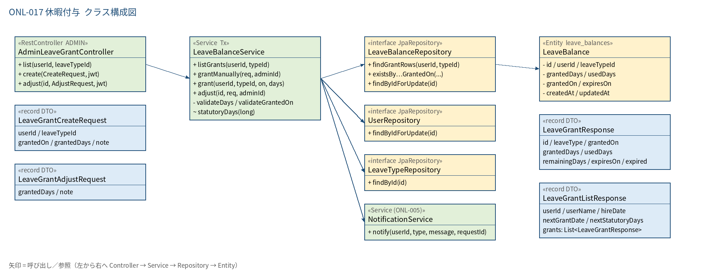
2.1 クラス構成図

3.シーケンス
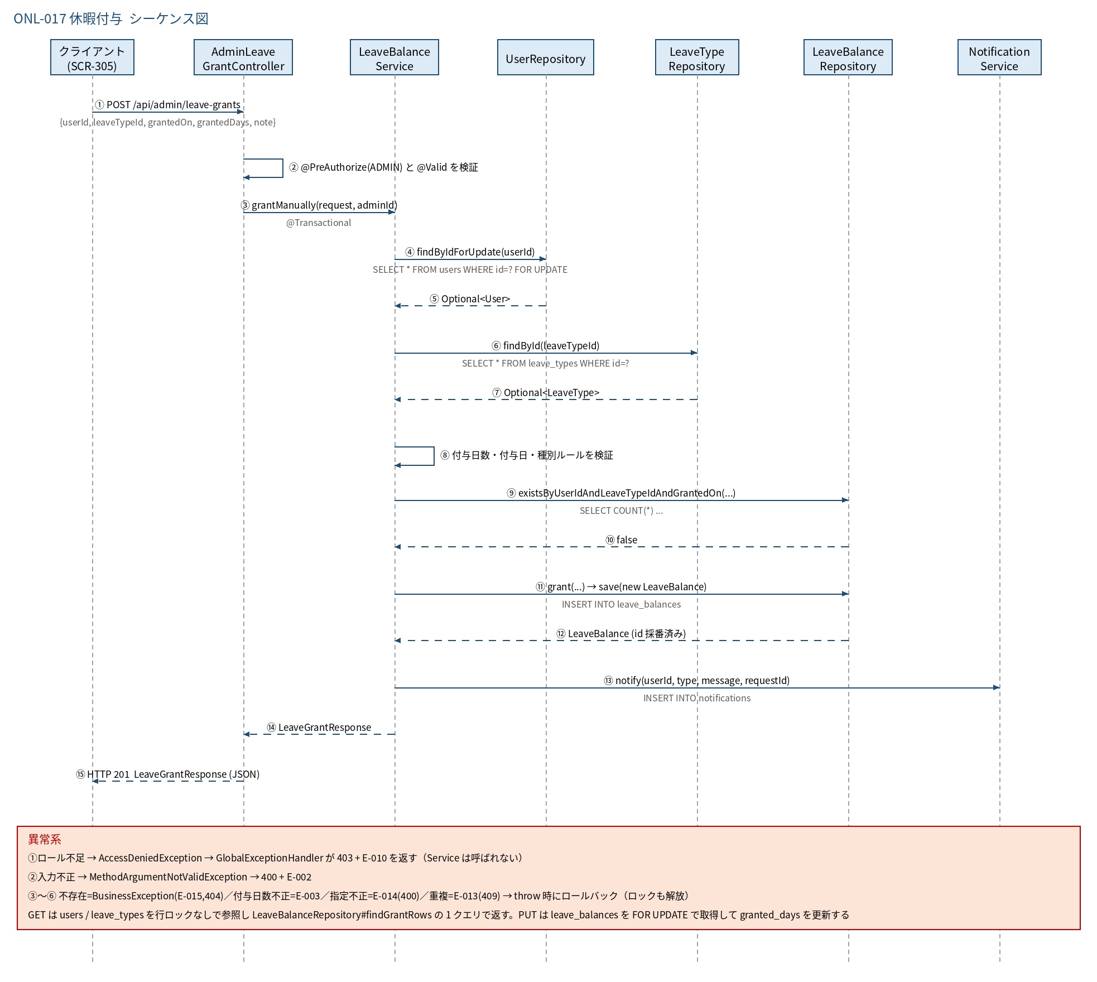
3.1 シーケンス図

5.処理フロー
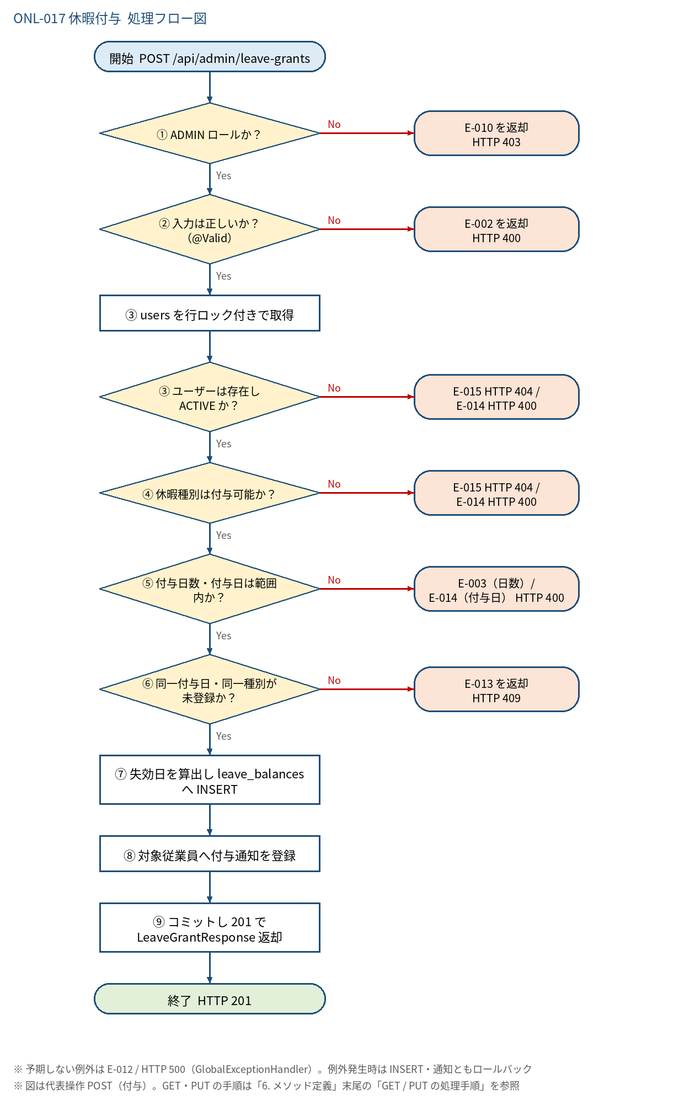
5.1 処理手順
No. | 処理 | 詳細 | 種別・分岐
① | ADMIN ロールか？ | @PreAuthorize("hasRole('ADMIN')")。JWT の claim role=ADMIN のみ通過（GET/PUT も共通） | 判定（No → E-010 を返却 HTTP 403）
② | 入力は正しいか？（@Valid） | 「4. 入出力」の必須・桁数を Bean Validation で検証（POST: userId / leaveTypeId / grantedOn / grantedDays / note） | 判定（No → E-002 を返却 HTTP 400）
③ | users を行ロック付きで取得 | UserRepository#findByIdForUpdate（SELECT … FOR UPDATE）。同一従業員への付与を直列化し、重複確認と INSERT の間に別リクエストが割り込めないようにする | 処理
③ | ユーザーは存在し ACTIVE か？ | 不存在は 404、status=INACTIVE は 400（E-014「従業員の指定が正しくありません。」） | 判定（No → E-015 HTTP 404 / E-014 HTTP 400）
④ | 休暇種別は付与可能か？ | LeaveTypeRepository#findById。不存在は 404。is_active=FALSE または max_days_rule=UNLIMITED は 400（E-014） | 判定（No → E-015 HTTP 404 / E-014 HTTP 400）
⑤ | 付与日数・付与日は範囲内か？ | grantedDays: 0.1〜99.9・小数第1位まで。grantedOn: 入社日 ≤ 付与日 ≤ 本日(clock)、かつ 付与日+2年 ≧ 本日(clock)（失効日当日までは有効） | 判定（No → E-003（日数）/ E-014（付与日） HTTP 400）
⑥ | 同一付与日・同一種別が未登録か？ | LeaveBalanceRepository#existsByUserIdAndLeaveTypeIdAndGrantedOn。BAT-001 の二重付与防止（処理4）と同じ判定単位。⑦ の INSERT が UNIQUE 制約 uq_leave_balances_1 に違反した場合も同じ E-013 に変換する | 判定（No → E-013 を返却 HTTP 409）
⑦ | 失効日を算出し leave_balances へ INSERT | expires_on = granted_on.plusYears(2)、used_days = 0。LeaveBalanceRepository#save | 処理
⑧ | 対象従業員へ付与通知を登録 | NotificationService#notify(userId, LEAVE_GRANTED, 「休暇が付与されました…」, null)。requestId は null。同一トランザクション | 処理
⑨ | コミットし 201 で LeaveGrantResponse 返却 | @Transactional 終了でコミット。残日数・失効済みフラグを算出して返す | 処理

5.2 処理フロー図

